設定シート説明
ConfigurationSheet作成方法

①まずどの単位でデータを出力するか決定します。
出力したい情報はどの単位でしょうか？
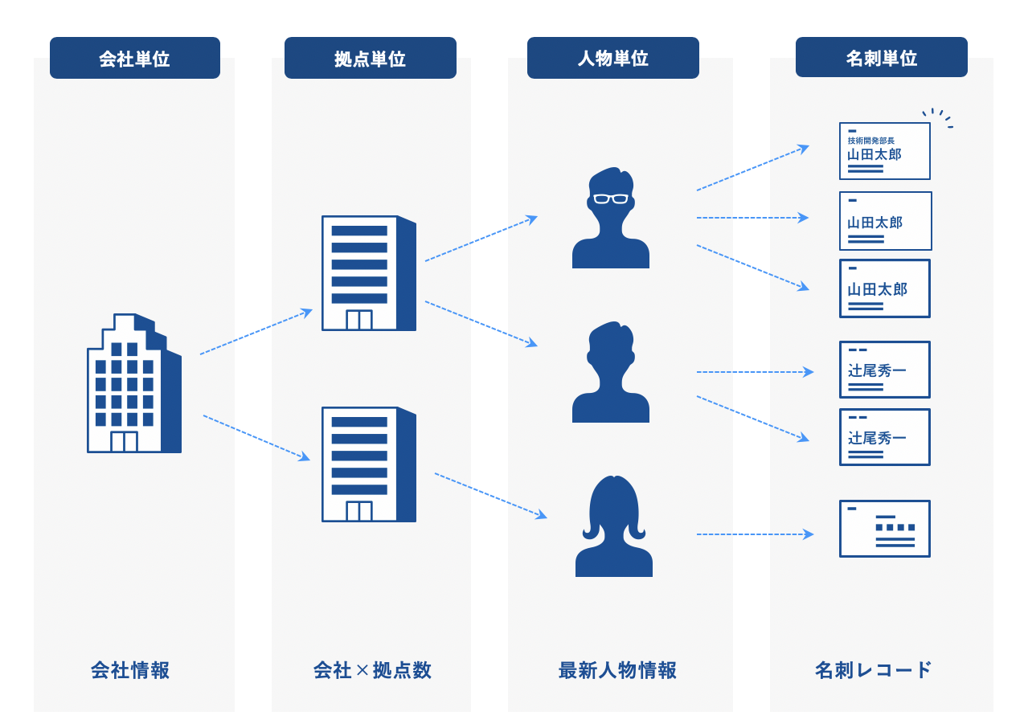

 |  |  | 出力例
 | ・会社（法人・組織）単位 | 会社単位でユニークです。１法人１レコードとなります。最大の単位です。 | 組織名 | SOC（ユニーク） | ・・・・
 |  | 会社情報の識別子であるSOC（Sansan Organization Code）が付与されます。 | Sansan株式会社 | 9999999999999
 |  |  | yonyon株式会社 | 8888888888888

 | ・拠点単位 | 該当する会社の拠点単位でユニークです。 | 組織名 | SOC | 拠点名 | SLC（ユニーク） | ・・・
 |  | 会社情報の識別子であるSOCと、拠点情報の識別子であるSLC（Sansan Location Code）が付与されます。 | Sansan株式会社 | 9999999999999 | 東京本社 | 1111111111111
 |  |  | Sansan株式会社 | 9999999999999 | 関西支店 | 2222222222222
 |  |  | yonyon株式会社 | 8888888888888 | 東京本社 | 3333333333333
 |  |  | yonyon株式会社 | 8888888888888 | 横浜営業所 | 4444444444444

 | ・人物単位 | 人物単位でユニークです。同一人物の情報が複数あっても、最新の人物情報を出力します。 | 組織名 | SOC | 拠点名 | SLC | 姓名 | personId（ユニーク） | ・・・
 |  | 会社情報の識別子であるSOC、拠点情報の識別子であるSLC、および人物情報の識別子である人物IDが付与されます。 | Sansan株式会社 | 9999999999999 | 東京本社 | 1111111111111 | 山田太郎 | a111111111111111
 |  |  | Sansan株式会社 | 9999999999999 | 東京本社 | 1111111111111 | 山田花子 | b111111111111112
 |  |  | Sansan株式会社 | 9999999999999 | 関西支店 | 2222222222222 | 〇〇太郎 | c111111111111113
 |  |  | yonyon株式会社 | 8888888888888 | 東京本社 | 3333333333333 | ✕✕✕✕ | e111111111111115

 | ・名刺単位 | Sansanに登録されている名刺単位の情報です。名刺に振られる、名刺ID単位のデータです。最小の単位です。 | 組織名 | SOC | 拠点名 | SLC | 姓名 | personId | 名刺ID（ユニーク） | 名刺交換日 | 部署 | 役職 | ・・・
 |  | 同一人物の名刺が複数存在した場合は、複数出力されます。 | Sansan株式会社 | 9999999999999 | 東京本社 | 1111111111111 | 山田太郎 | a111111111111111 | aaaaa111111111111 | 2015-10-01 | 営業部
 |  |  | Sansan株式会社 | 9999999999999 | 東京本社 | 1111111111111 | 山田太郎 | a111111111111111 | bbbbbb22222222222 | 2018-04-10 | マーケティング部 | マネージャー
 |  |  | Sansan株式会社 | 9999999999999 | 東京本社 | 1111111111111 | 山田太郎 | a111111111111111 | cccccc333333333333 | 2020-03-15 | 管理部 | 部長
 |  |  | Sansan株式会社 | 9999999999999 | 東京本社 | 1111111111111 | 山田花子 | b111111111111112 | dddddd44444444444 | 2017-02-20 | 秘書課
 |  |  | Sansan株式会社 | 9999999999999 | 東京本社 | 1111111111111 | 山田花子 | b111111111111112 | eeeeee55555555555 | 2019-04-15 | 秘書課 | 課長

 | ・取込CSV | CSVインポートで取込を行ったファイルに、Sansan Data Hubが保持している情報を付与して出力させます。 | 取込CSVの項目↓ |  |  |  | Sansan Data Hubが識別して付与した項目↓
 |  | 「名刺単位」と同様のデータを付与することができます。 | ID | 会社名 | 住所 | 電話番号 | 組織名 | SOC | 拠点名 | SLC | 国税庁法人番号
 |  |  | 123456789 | Sansan | 東京都港区青山・・・ | 03-9999-99XX | Sansan株式会社 | 9999999999999 | 東京本社 | 1111111111111 | 9999999999999

②出力したい単位の設定シートを選択します
 | ・設定シート（会社）
 | ・設定シート（拠点）
 | ・設定シート（人物）
 | ・設定シート（名刺）
 | ・設定シート（取込CSV）

③出力させたい項目を「出力する」に変更します

④※出力対象に設定シート(CSV)が含まれる場合※ 出力する取込CSVフォーマットの「画面表示名」を記入します

「取込CSV画面表示名」は、ConfigurationSheet（CSV）の「画面表示名」をそのまま転記してください。
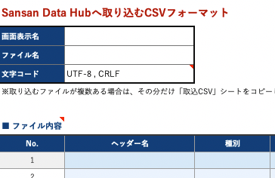

ConfigurationSheet（CSV）

もし出力する取込CSVフォーマットが複数存在する場合は、「設定シート（取込CSV）」シートをコピーのうえ、それぞれに出力したい「画面表示名」を記入してください。

⑤Sansan社にて作業いたします。feedID、認証用キー発行用URLは設定完了後にお渡しいたします。

<補足>
 | ※Sansan Data Hubのオブジェクトに関する詳細は、下記のヘルプサイトをご確認ください。
 | https://help.datahub.sansan.com/hc/ja/articles/30079271788441

認証キー発行手順
Client ID・Client Secret の発行方法（設定完了後に対応可能となります）

ステップ1．

 | 以下のURLにアクセスします。

 | ※設定完了後に、弊社より黄色セルへ入力してお渡しします

ステップ2．

 | Sansan Data Hubにログインします。
 | ※すでにログイン済みの場合、ログイン画面は表示されません。

ステップ3．

 | "clientId"
 | "clientSecrets"
 | が表示されますので、こちらを使用してください。

 | "clientSecrets" は primary と secondary が発行されますので、必要に応じてご使用ください。

 | ※「feedID」は各シートに記載があります。

 | ログイン後画面イメージ
 | 以下のような画面が表示されます。このままだと見にくいので「プリティ プリント」にチェックを入れてください。

プリティプリントにチェックを入れてください

 | Client ID / Client Secretsをコピーしてください。
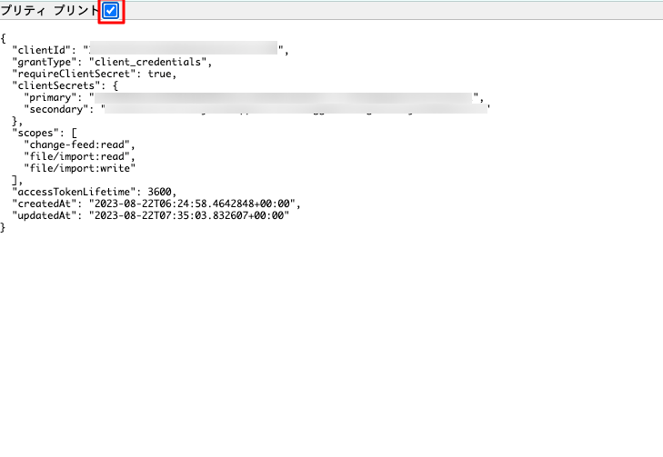
Client ID が表示されます
Client Secretsが表示されます
primary,secondaryのどちらを使用していただいても構いません。

 | Client ID / Client Secretsは、APIリクエストを投げる際に、アクセストークンを取得するために必要となります。
 | Client ID / Client Secretsを本手順で取得されましたら、下記のAPI機能概要ページをご参照の上、APIリクエストを実行してください。

 | File Import API機能概要
 | https://help.datahub.sansan.com/hc/ja/articles/30078798045721

 | Change Feed API機能概要
 | https://help.datahub.sansan.com/hc/ja/articles/30078984458905

 | ［注意］
 | Client ID / Client Secretsは、お客様ご自身がData HubへのAPIアクセスを行う際に必要となる重要な情報です。
 | つきましては、セキュリティ確保のため、貴社内にて厳重に保管していただきますようお願い申し上げます。

